코드 설명
ㅁReferential Site
 | https://www.imdb.com/ | 영화 정보 등
 | https://www.boxofficemojo.com/ | 영화 정보 등
 | https://www.kaggle.com/ | 관련 data, competition
 | https://www.motionpictures.org/film-ratings/ | Motion Picture Association 영화 rating

ㅁ영화 등급 | ㅁ영화 등급:최근 등급 사용 |  |  | ㅁ영화 장르 구분(참조) : 동일 영화 중복 장르
영화 | G (General Audiences) | 모든 관객 (모든 연령층 적합) |  | 주제 | 표현방법 | 배경
영화 | PG (Parental Guidance Suggested) | 부모 동반 (아동 관람 부적합) | M:1968년 이전, GP:1968~1970년, PG:1972년 이후 | Adventure | Action | Fantasy
영화 | PG-13 (Parents Strongly Cautioned) | 부모 주의(부분적 13세 미만 부적합) |  | Biorgaphy | Animation | Western
영화 | R (Restricted) | 제한 (17세 미만은 부모나 성인 보호자 동반 요망) |  | Crime | Comedy
영화 | NC-17 (No One 17 and Under Admitted) | 18세 미만은 관람할 수 없는 영화 | X:1990년 이전 | Family | Documentary
영화 | Passed | 부모 주의(부분적 13세 미만 부적합) | PG와 유사 | FilmNoir | Drama
영화 | Approved(Adequete Under 15) | 15세 미만은 관람할 수 없는 영화 |  | History | Musical
영화 | Not Rated | 18세 이상 제한 상영/관람 가능 |  | Horror | Thriller
영화 | Unrated | 무삭제판은 따로 무등급판(Unrated) DVD. NC-17을 받으면 R등급으로 낮추려고 편집 |  | Music
TV | TV-Y (Young Audience ages 2-6) | 2-6세 아동에게 적합 |  | Mystery
TV | TV-Y7 (Audience over 7 years old) | 7세 이상 관람가 |  | News
TV | TV-G (General Audience) | 전체 관람가 |  | Romance
TV | TV-PG (Parental Guidance suggested) | 보호자 동반 |  | SciFi
TV | TV-14 (Parents strongly cautioned) | 14세 이상 관람가 |  | Sport
TV | TV-MA (Mature Audience) | 17세 이상 관람가 |  | War
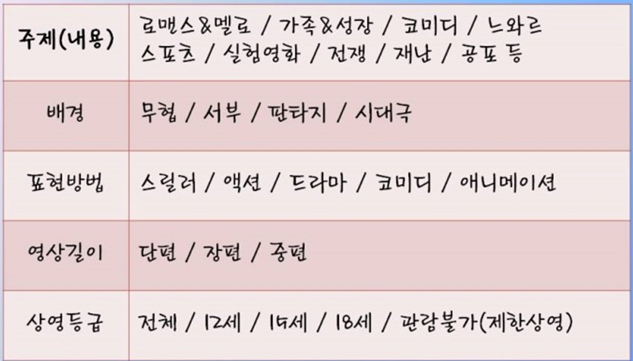
TV | V-R (Restricted) | 17세 미만 관람 불가

